UIデザイン
システム名 | 工程 | 作成 | 0
機能名 |  | 変更

UIデザイン

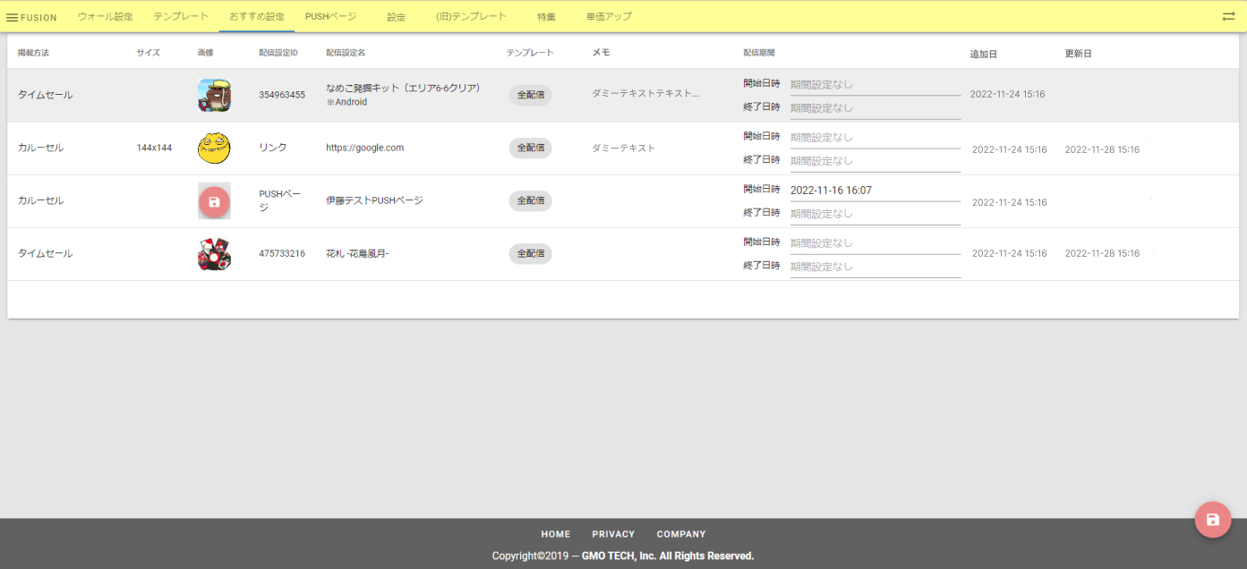

1

2

